특별
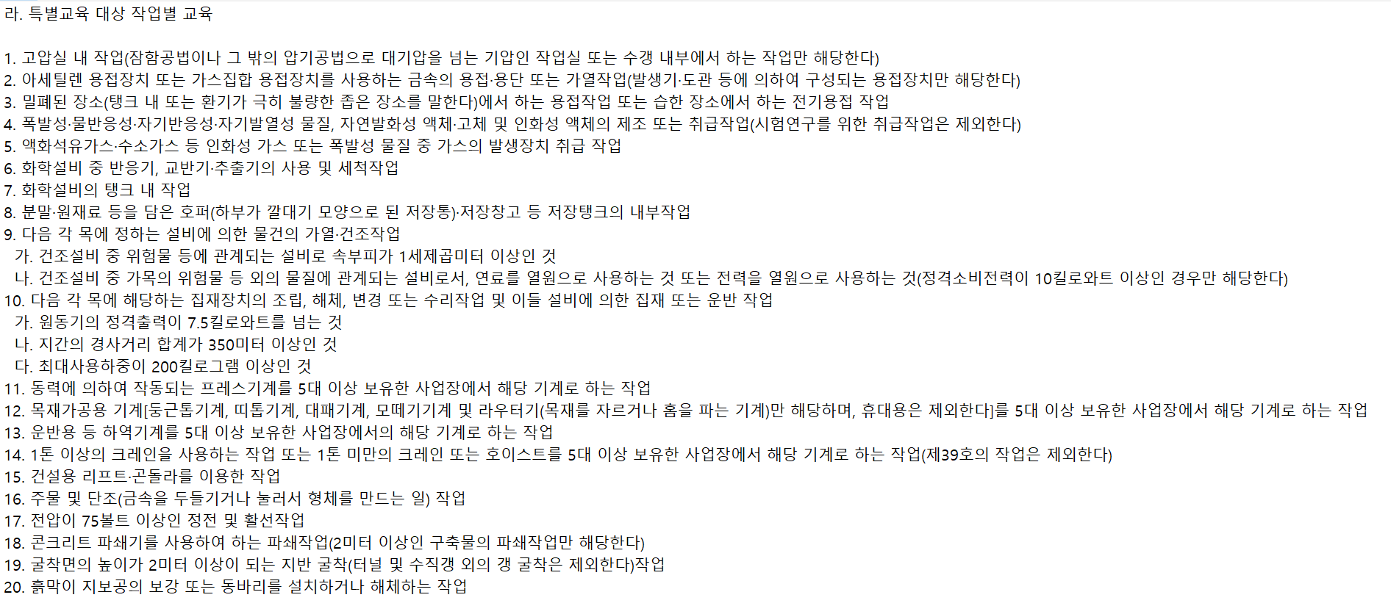
특별안전보건교육일지

교육대상 |  |  | {{협력사}} |  |  | {{공종}}
교육일시 |  |  | {{교육일시}} |  | {{교육시간}} | 교육방법 | {{교육방법}}
교육장소 |  |  | {{교육장소}} |  |  | 교육인원 | {{교육인원}} | 강 사 | {{교육강사}}
▣ 교육사항
 | 구분 | 교 육 항 목 |  |  |  | 교 육 내 용
 | 법적 교육 사항 | 채용시 교육내용 |  |  |  | ○ 산업안전 및 사고 예방에 관한 사항 ○ 산업보건 및 직업병 예방에 관한 사항 ○ 산업안전보건법령 및 산업재해보상보험 제도에 관한 사항 ○ 직무스트레스 예방 및 관리에 관한 사항 ○ 직장 내 괴롭힘, 고객의 폭언 등으로 인한 건강장해 예방 및 관리에 관한 사항 ○ 기계·기구의 위험성과 작업의 순서 및 동선에 관한 사항 ○ 작업 개시 전 점검에 관한 사항 ○ 정리정돈 및 청소에 관한 사항 ○ 사고 발생 시 긴급조치에 관한 사항 ○ 물질안전보건자료에 관한 사항
 |  | {{교육항목}} |  |  |  | {{교육내용}}

 | 현장 위험 관리 사항 | 안전방침 및 목표에 관한 사항 |  |  |  | 현장 특이사항, 주요 시설물 등에 관한 사항
 |  | 당해 작업의 위험성 평가에 관한 사항 |  |  |  | 당해 작업에 적합한 보호구 착용 및 사용에 관한 사항
 |  | 질병 감염 및 전파 예방에 관한 사항 |  |  |  | 그 밖에 안전•보건관리에 필요한 사항

▣ 교육사진

 |  |  |  | {{교육사진}} |  |  |  |  |  | 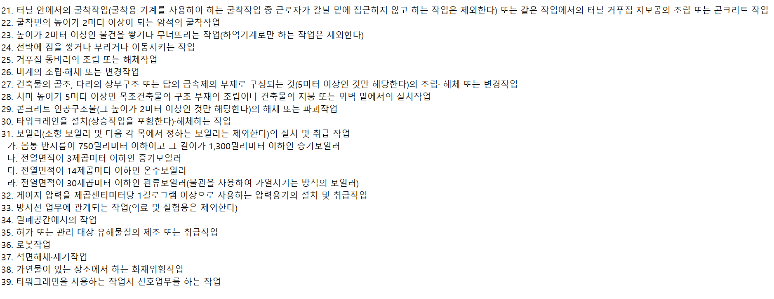

 |  |  |  |  |  |  |  |  |  |  | 결 재 | 담당 | 소장

